exercício 1
fazer a curva ABC
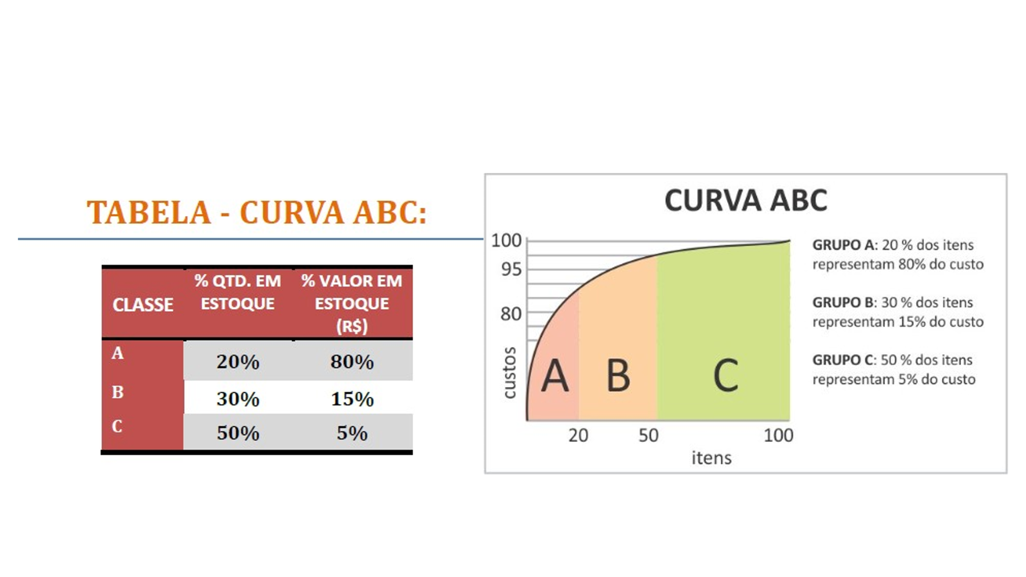

Item | Esporte | Quantidade | Valor Unitário | faturamento | percentual
Prancha de Surf | Surf | 34.40 | R$ 600.00 | R$ 20,640.00 | 8.14%
Tênis | Corrida | 48.36 | R$ 420.00 | R$ 20,310.00 | 8.01%
Camiseta 4 | Futebol | 85.09 | R$ 180.00 | R$ 15,315.43 | 6.04%
Tênis F | Corrida | 83.44 | R$ 180.00 | R$ 15,019.71 | 5.93%
Agasalho | MMA | 35.47 | R$ 336.00 | R$ 11,918.40 | 4.70%
Tênis A | Corrida | 62.04 | R$ 180.00 | R$ 11,167.71 | 4.41%
Chuteira de campo | Futebol | 47.70 | R$ 216.00 | R$ 10,303.20 | 4.07%
Bola de Vôlei | Vôlei | 100.37 | R$ 96.00 | R$ 9,635.66 | 3.80%
Camiseta B | Futebol americano | 38.16 | R$ 252.00 | R$ 9,615.60 | 3.79%
Tênis inf | Corrida | 89.43 | R$ 96.00 | R$ 8,585.14 | 3.39%
Camiseta C | Futebol Americano | 28.50 | R$ 300.00 | R$ 8,550.00 | 3.37%
Camiseta 8 | Futebol | 46.97 | R$ 180.00 | R$ 8,454.86 | 3.34%
Tênis de Corrida | Corrida | 25.39 | R$ 300.00 | R$ 7,615.71 | 3.00%
Camiseta 7 | Futebol | 33.74 | R$ 216.00 | R$ 7,288.46 | 2.88%
Camiseta 3 | Futebol | 33.74 | R$ 216.00 | R$ 7,288.46 | 2.88%
Bola de basquete | Basquete | 93.70 | R$ 72.00 | R$ 6,746.40 | 2.66%
Camiseta A | Futebol americano | 23.81 | R$ 276.00 | R$ 6,572.74 | 2.59%
BCAA M | Musculação | 67.67 | R$ 96.00 | R$ 6,496.46 | 2.56%
Luva 1 | MMA | 70.77 | R$ 84.00 | R$ 5,944.80 | 2.35%
BCAA F | Musculação | 59.33 | R$ 96.00 | R$ 5,695.54 | 2.25%
Camiseta 2 | Corrida | 66.40 | R$ 84.00 | R$ 5,577.60 | 2.20%
Bola de futebol americano | Futebol americano | 65.39 | R$ 72.00 | R$ 4,707.77 | 1.86%
Tênis N | Skate | 22.71 | R$ 180.00 | R$ 4,088.57 | 1.61%
Short | Musculação | 55.36 | R$ 72.00 | R$ 3,985.71 | 1.57%
Whay Protein | Musculação | 49.06 | R$ 72.00 | R$ 3,532.11 | 1.39%
Camiseta 5 | Futebol | 27.40 | R$ 120.00 | R$ 3,288.00 | 1.30%
Camiseta 6 | Futebol | 23.41 | R$ 120.00 | R$ 2,809.71 | 1.11%
Coqueteleira | Corrida | 77.80 | R$ 36.00 | R$ 2,800.80 | 1.11%
Touca de natação I | Natação | 77.76 | R$ 36.00 | R$ 2,799.26 | 1.10%
Camiseta 1 | Corrida | 38.76 | R$ 72.00 | R$ 2,790.51 | 1.10%
Luva 2 | MMA | 36.79 | R$ 72.00 | R$ 2,648.57 | 1.05%
Anilhas 10kg | Musculação | 40.71 | R$ 48.00 | R$ 1,954.29 | 0.77%
Meião de Futebol A | Futebol | 100.71 | R$ 18.00 | R$ 1,812.86 | 0.72%
Meião de Futebol N | Futebol | 70.70 | R$ 24.00 | R$ 1,696.80 | 0.67%
Luva de goleiro | Futebol | 23.04 | R$ 60.00 | R$ 1,382.57 | 0.55%
Bola de Futebol | Futebol | 14.39 | R$ 96.00 | R$ 1,381.03 | 0.54%
Touca de natação C | Natação | 45.39 | R$ 18.00 | R$ 816.94 | 0.32%
Sunga 3 | Natação | 22.53 | R$ 36.00 | R$ 811.03 | 0.32%
Sunga 2 | Natação | 33.19 | R$ 24.00 | R$ 796.46 | 0.31%
Sunga 1 | Natação | 19.84 | R$ 18.00 | R$ 357.17 | 0.14%
Maltadextrina | Musculação | 19.73 | R$ 12.00 | R$ 236.74 | 0.09%
0 | TOTAL | 2,039.14 | 0 | R$ 253,438.80

